Накладная-№3
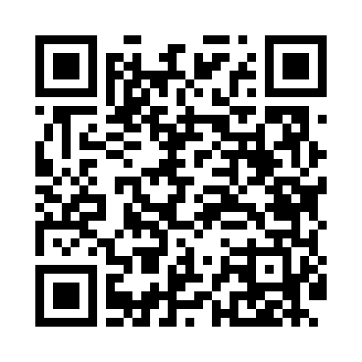
Номер товарно-транспортной накладной: |  |  | Торговый представитель: Amriyev Muhammad
Поставщик: Toshkent falcon fly 2 |  |  | Телефон торгового представителя: +998972880505
Дата отгрузки: 23.11.2025 |  |  | Контрагент: """" Klient
Дата консигнации: |  |  | Адрес:
Доставщик: |  |  | Телефон:
Телефон доставщика:
Время заказа: 23.11.2025 17:24:56
№ | Штрих-код | Название товаров (работ,услуг) | Количество | Количество в кейсе | Цена | Сумма
 |  |  | 8 |  |  | 52.4
1 | 8697828158383 | BNSMP25CK00 BONE SEMPRE 25CM.CUKUR TB.DEKO, 1 .Kalite KP-17188 | 4 | 4 шт. | 5 | 20
2 | 8697828158451 | BNSMP33KY00 BONE SEMPRE 33CM.KAYIK TB.DEKO, 1 .Kalite KP-12689-1 | 4 | 4 шт. | 8.10 | 32.40
Итого: 52.4$|->UZS: 655,000.00

